상품제안서
올인원 폴딩 고속무선충전기 UMWH-3in1Flip | 상품코드: S00240

 |  |  |  |  |  |  | 02-713-8555 | www.synergygift.co.kr
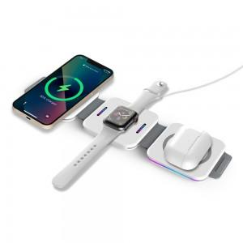 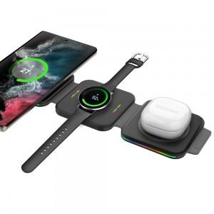 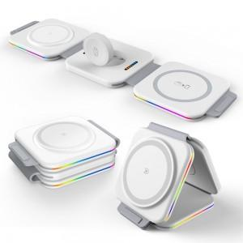

【상세/제작정보】

【인쇄/포장옵션】 | 레이저 / 포장지포장

【공급단가】 | 수량 | 30~ | 100~ | 300~ | 500~ | 1,000~
*VAT별도 | 삼성전용(블랙) | 30,680원 | 29,540원 | 28,400원 | 27,270원 | 26,590원
 | 애플전용(화이트) | 30,680원 | 29,540원 | 28,400원 | 27,270원 | 26,590원

【상품 URL】 | https://www.synergygift.co.kr:443/src/goods_detail.php?gdno=17583

